Rez cer 4
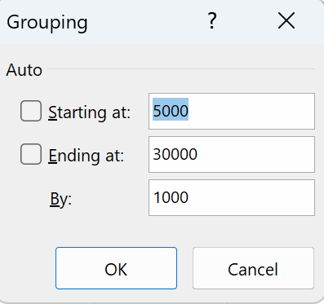
Row Labels | Count of Salariul de încadrare
5000-5999 | 1
6000-6999 | 2
7000-7999 | 1
8000-8999 | 5
9000-9999 | 5
11000-11999 | 4
12000-12999 | 5
14000-14999 | 1
25000-25999 | 1
Grand Total | 25

Sheet5
Row Labels | Sum of Salariul de încadrare
Societatea A | 94,000 lei
Societatea B | 50,200 lei
Societatea C | 66,500 lei
Societatea D | 51,500 lei
Grand Total | 262,200 lei

Structura salariilor pe societati

